001
【項番001:確認内容】
 | ・エビデンス成型が正常に終了し、メニューに戻ること | ⇒OK
 | ・「EXCELファイルへのエビデンス成型が完了しました。」というメッセージが表示されること | ⇒OK
 | ・エビデンス（Excelファイル）が作成されていること | ⇒OK
 | ・CSVファイルの内容がExcelファイルに反映されていること | ⇒OK

インプットファイル

ユーザID,社員姓漢字,社員名漢字,社員姓カナ,社員名カナ,性別,誕生日,誕生日表示フラグ,入社年月日,血液型,メールアドレス１,メールアドレス２,電話番号１,電話番号１表示フラグ,電話番号２,電話番号２表示フラグ,郵便番号,住所,住所表示フラグ,最寄駅線,最寄駅名,端末識別情報,アクセストークン,役職コード,会社コード,部署コード,暗号化パスワード,パスワード変更フラグ,ユーザ権限,電話帳公開フラグ,特記事項,論理削除フラグ,登録者,登録日時,更新者,更新日時
user_id,emp_nm_kanji_lastname,emp_nm_kanji_name,emp_nm_kana_lastname,emp_nm_kana_name,gender,date_of_birth,date_of_birth_dsp_flg,joined_date,blood_type,mail_address1,mail_address2,tel1,tel1_dsp_flg,tel2,tel2_dsp_flg,zip_code,address,address_dsp_flg,nearest_st_line,nearest_st_name,term_identification,access_token,post_cd,company_cd,division_cd,encryption_password,password_change_flag,user_authority,tel_book_public_flg,notices,delete_flg,create_user,update_user,create_date,update_date
0034,井手,亮輔,イデ,リョウスケ,1,1979-08-27,0,2000-01-01,1,r-ide@wiss1.co.jp,null,08093528195,0,null,0,2400023,神奈川県横浜市,0,JR横須賀線,保土ヶ谷駅,null,null,0004,0001,0007,7c222fb2927d828af22f592134e8932480637c0d,1,2,0,null,0,0034,0034,2020-10-21 15:04:47.561655,2020-10-21 15:04:47.561655
CSVファイルの内容



実行する処理「3」を選択

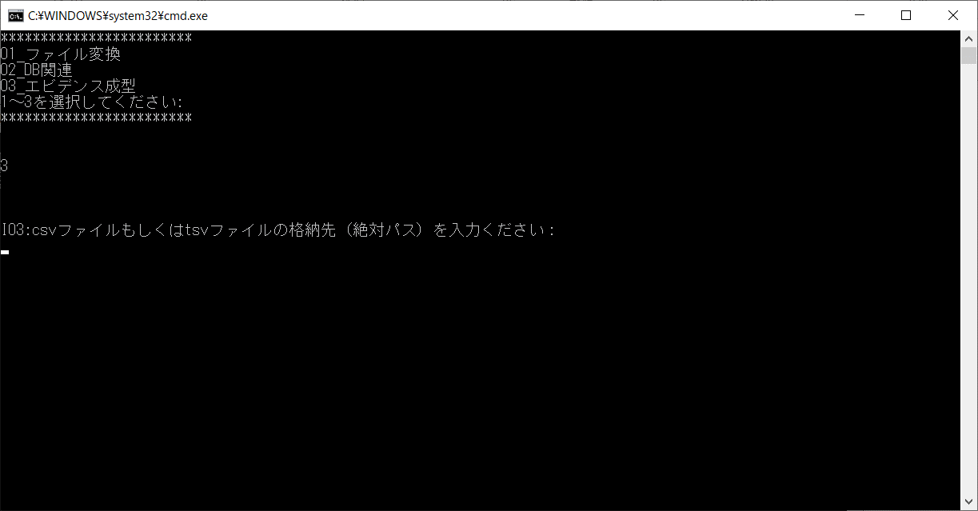

「C:\wiss1workspeas\W01Tool\TEST001.csv」を入力

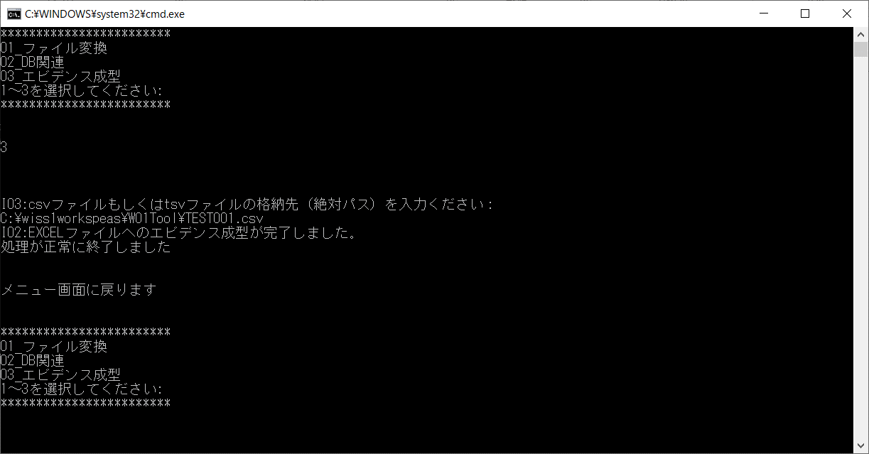

「EXCELファイルへのエビデンス成型が完了しました。」というメッセージが表示され、処理が正常終了し、メニューに戻った

アウトプットファイル
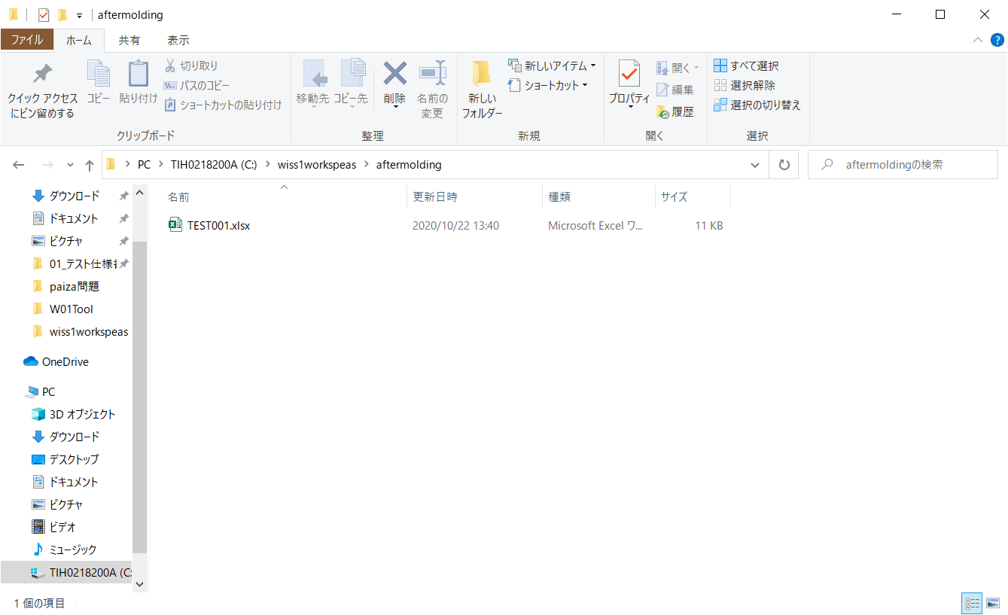

エビデンス（EXCELファイル）が作成されている

Excelファイルの内容
※「001_アウトプット」シート参照

001_アウトプット
ユーザID | 社員姓漢字 | 社員名漢字 | 社員姓カナ | 社員名カナ | 性別 | 誕生日 | 誕生日表示フラグ | 入社年月日 | 血液型 | メールアドレス１ | メールアドレス２ | 電話番号１ | 電話番号１表示フラグ | 電話番号２ | 電話番号２表示フラグ | 郵便番号 | 住所 | 住所表示フラグ | 最寄駅線 | 最寄駅名 | 端末識別情報 | アクセストークン | 役職コード | 会社コード | 部署コード | 暗号化パスワード | パスワード変更フラグ | ユーザ権限 | 電話帳公開フラグ | 特記事項 | 論理削除フラグ | 登録者 | 登録日時 | 更新者 | 更新日時
user_id | emp_nm_kanji_lastname | emp_nm_kanji_name | emp_nm_kana_lastname | emp_nm_kana_name | gender | date_of_birth | date_of_birth_dsp_flg | joined_date | blood_type | mail_address1 | mail_address2 | tel1 | tel1_dsp_flg | tel2 | tel2_dsp_flg | zip_code | address | address_dsp_flg | nearest_st_line | nearest_st_name | term_identification | access_token | post_cd | company_cd | division_cd | encryption_password | password_change_flag | user_authority | tel_book_public_flg | notices | delete_flg | create_user | update_user | create_date | update_date
0034 | 井手 | 亮輔 | イデ | リョウスケ | 1 | 1979-08-27 | 0 | 2000-01-01 | 1 | r-ide@wiss1.co.jp | null | 08093528195 | 0 | null | 0 | 2400023 | 神奈川県横浜市 | 0 | JR横須賀線 | 保土ヶ谷駅 | null | null | 0004 | 0001 | 0007 | 7c222fb2927d828af22f592134e8932480637c0d | 1 | 2 | 0 | null | 0 | 0034 | 0034 | 2020-10-21 15:04:47.561655 | 2020-10-21 15:04:47.561655

CSVファイルの内容が反映されていることを確認。

002
【項番002:確認内容】
 | ・エビデンス成型が正常に終了し、メニューに戻ること | ⇒OK
 | ・「EXCELファイルへのエビデンス成型が完了しました。」というメッセージが表示されること | ⇒OK
 | ・エビデンス（Excelファイル）が作成されていること | ⇒OK
 | ・TSVファイルの内容がExcelファイルに反映されていること | ⇒OK

インプットファイル
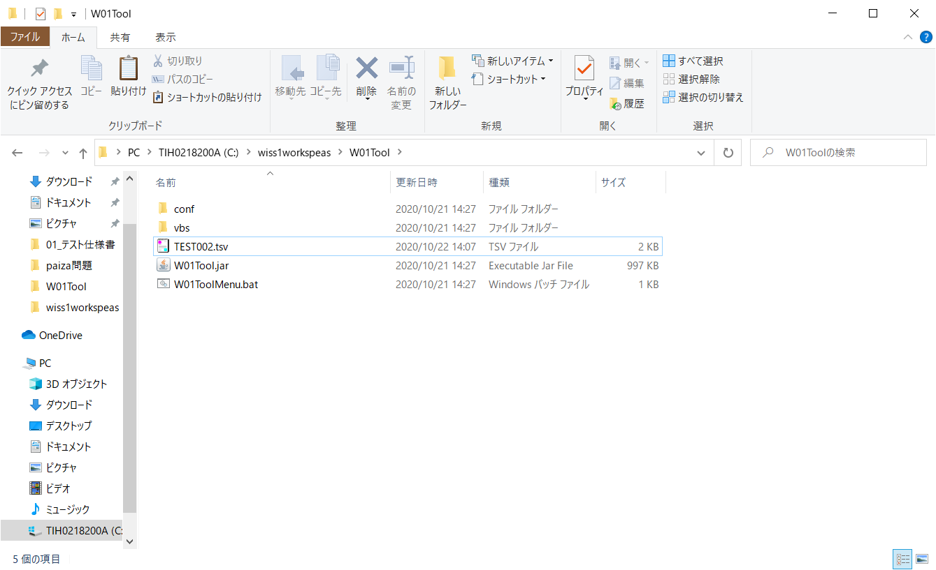

TSVファイルの内容
ユーザID 社員姓漢字 社員名漢字 社員姓カナ 社員名カナ 性別 誕生日 誕生日表示フラグ 入社年月日 血液型 メールアドレス１ メールアドレス２ 電話番号１ 電話番号１表示フラグ 電話番号２ 電話番号２表示フラグ 郵便番号 住所 住所表示フラグ 最寄駅線 最寄駅名 端末識別情報 アクセストークン 役職コード 会社コード 部署コード 暗号化パスワード パスワード変更フラグ ユーザ権限 電話帳公開フラグ 特記事項 論理削除フラグ 登録者 登録日時 更新者 更新日時
user_id emp_nm_kanji_lastname emp_nm_kanji_name emp_nm_kana_lastname emp_nm_kana_name gender date_of_birth date_of_birth_dsp_flg joined_date blood_type mail_address1 mail_address2 tel1 tel1_dsp_flg tel2 tel2_dsp_flg zip_code address address_dsp_flg nearest_st_line nearest_st_name term_identification access_token post_cd company_cd division_cd encryption_password password_change_flag user_authority tel_book_public_flg notices delete_flg create_user update_user create_date update_date
0034 井手 亮輔 イデ リョウスケ 1 1979-08-27 0 2000-01-01 1 r-ide@wiss1.co.jp null 08093528195 0 null 0 2400023 神奈川県横浜市 0 JR横須賀線 保土ヶ谷駅 null null 0004 0001 0007 7c222fb2927d828af22f592134e8932480637c0d 1 2 0 null 0 0034 0034 2020-10-21 15:04:47.561655 2020-10-21 15:04:47.561655



実行する処理「3」を選択



「C:\wiss1workspeas\W01Tool\TEST002.tsv」を入力

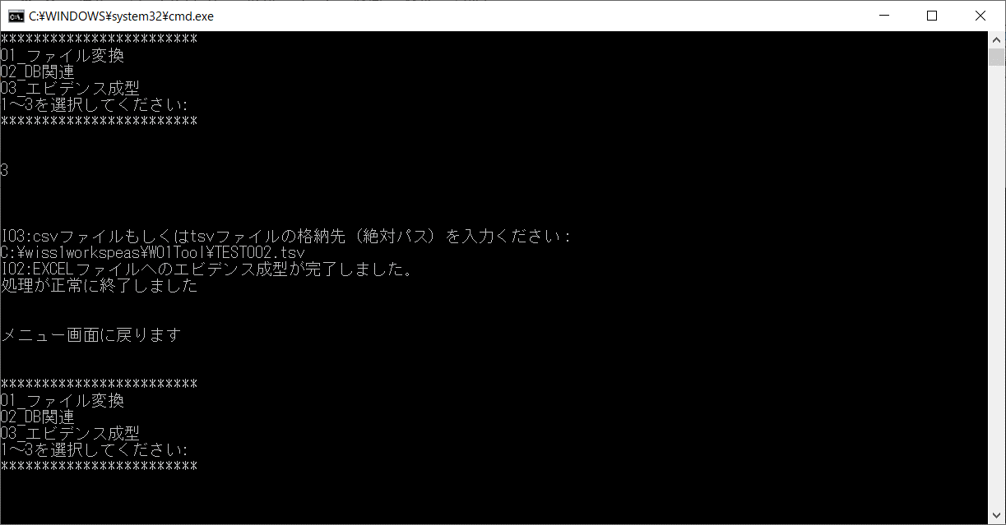

「EXCELファイルへのエビデンス成型が完了しました。」というメッセージが表示され、処理が正常終了し、メニューに戻った

アウトプットファイル
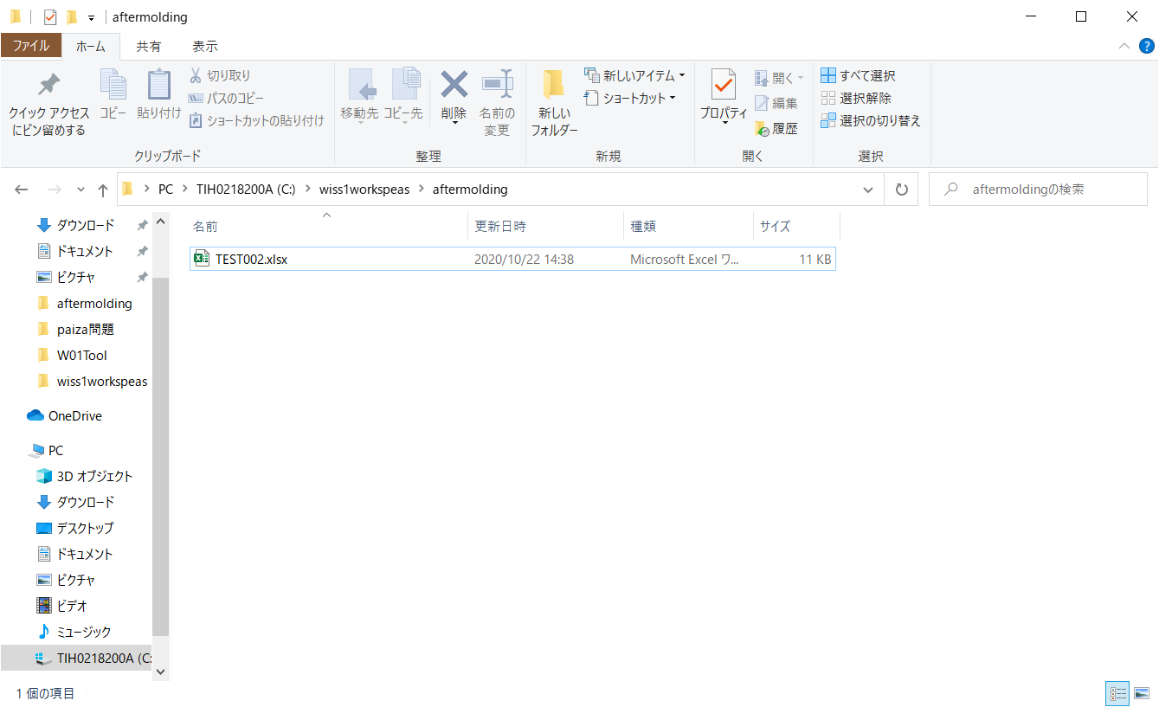

エビデンス（EXCELファイル）が作成されている

Excelファイルの内容
※「002_アウトプット」シート参照

002_アウトプット
ユーザID | 社員姓漢字 | 社員名漢字 | 社員姓カナ | 社員名カナ | 性別 | 誕生日 | 誕生日表示フラグ | 入社年月日 | 血液型 | メールアドレス１ | メールアドレス２ | 電話番号１ | 電話番号１表示フラグ | 電話番号２ | 電話番号２表示フラグ | 郵便番号 | 住所 | 住所表示フラグ | 最寄駅線 | 最寄駅名 | 端末識別情報 | アクセストークン | 役職コード | 会社コード | 部署コード | 暗号化パスワード | パスワード変更フラグ | ユーザ権限 | 電話帳公開フラグ | 特記事項 | 論理削除フラグ | 登録者 | 登録日時 | 更新者 | 更新日時
user_id | emp_nm_kanji_lastname | emp_nm_kanji_name | emp_nm_kana_lastname | emp_nm_kana_name | gender | date_of_birth | date_of_birth_dsp_flg | joined_date | blood_type | mail_address1 | mail_address2 | tel1 | tel1_dsp_flg | tel2 | tel2_dsp_flg | zip_code | address | address_dsp_flg | nearest_st_line | nearest_st_name | term_identification | access_token | post_cd | company_cd | division_cd | encryption_password | password_change_flag | user_authority | tel_book_public_flg | notices | delete_flg | create_user | update_user | create_date | update_date
0034 | 井手 | 亮輔 | イデ | リョウスケ | 1 | 1979-08-27 | 0 | 2000-01-01 | 1 | r-ide@wiss1.co.jp | null | 08093528195 | 0 | null | 0 | 2400023 | 神奈川県横浜市 | 0 | JR横須賀線 | 保土ヶ谷駅 | null | null | 0004 | 0001 | 0007 | 7c222fb2927d828af22f592134e8932480637c0d | 1 | 2 | 0 | null | 0 | 0034 | 0034 | 2020-10-21 15:04:47.561655 | 2020-10-21 15:04:47.561655

TSVファイルの内容が反映されていることを確認。

003
【項番003:確認内容】
 | ・エビデンス成型が正常に終了し、メニューに戻ること | ⇒OK
 | ・「EXCELファイルへのエビデンス成型が完了しました。」というメッセージが表示されること | ⇒OK
 | ・エビデンス（Excelファイル）が作成されていること | ⇒OK
 | ・文字化けしていないこと | ⇒OK
 | ・ヘッダ部のセル背景のみ塗りつぶしされている。 | ⇒OK
 | ・罫線が格子になっている | ⇒OK

インプットファイル
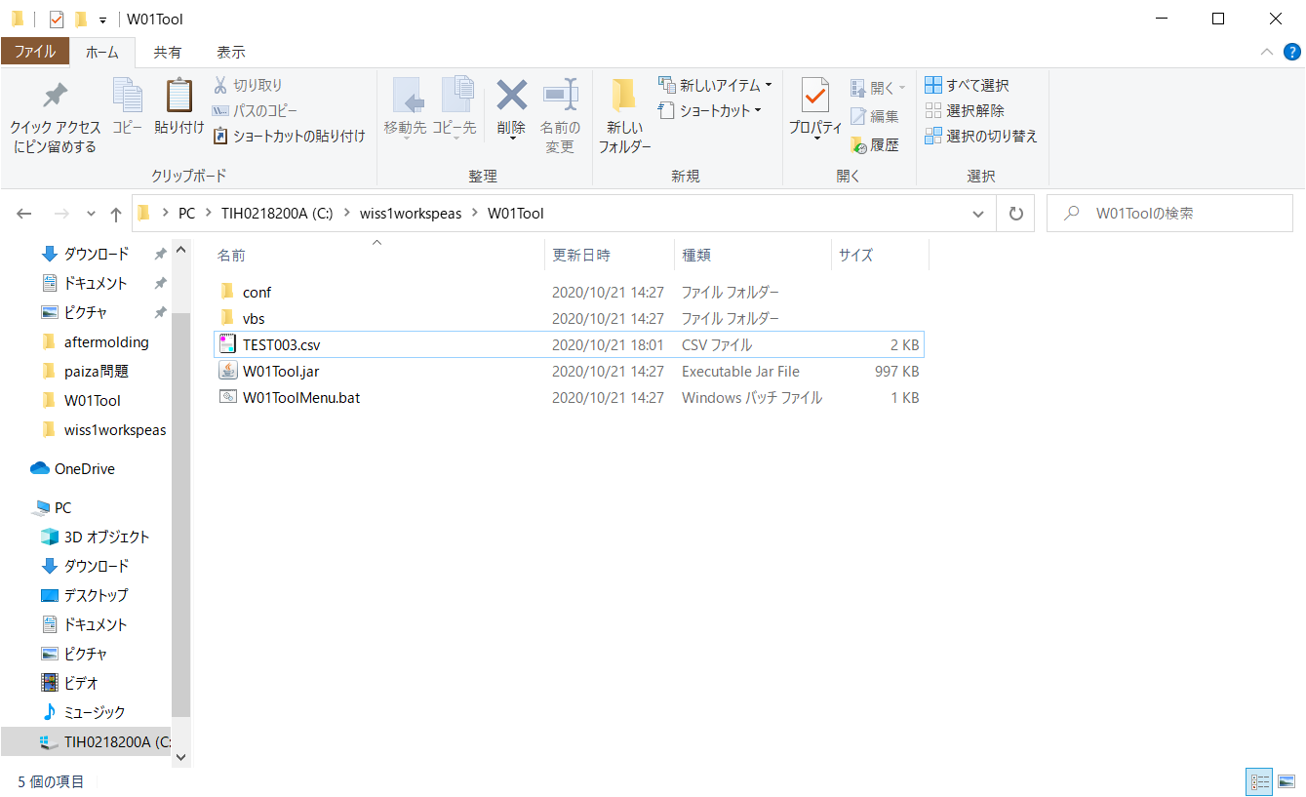

CSVファイルの内容
コードID,会社コード,部署コード,部署コード名,論理削除フラグ,登録者,登録日時,更新者,更新日時
cd_id,company_cd,division_cd,division_nm,delete_flg,create_user,update_user,create_date,update_date
0002,0001,0001,経営管理本部／総務部,0,0034,0034,2020-10-21 15:05:07.156593,2020-10-21 15:05:07.156593
0002,0001,0002,経営管理本部／経理部,0,0034,0034,2020-10-21 15:05:07.156593,2020-10-21 15:05:07.156593
0002,0001,0003,経営管理本部／庶務部,0,0034,0034,2020-10-21 15:05:07.156593,2020-10-21 15:05:07.156593
0002,0001,0004,営業本部／営業事業部,0,0034,0034,2020-10-21 15:05:07.156593,2020-10-21 15:05:07.156593
0002,0001,0005,営業本部／海外事業部,0,0034,0034,2020-10-21 15:05:07.156593,2020-10-21 15:05:07.156593
0002,0001,0006,営業本部／検証事業部,0,0034,0034,2020-10-21 15:05:07.156593,2020-10-21 15:05:07.156593
0002,0001,0007,ソフトウェア技術本部／SIソリューション事業部,0,0034,0034,2020-10-21 15:05:07.156593,2020-10-21 15:05:07.156593
0002,0001,0008,ソフトウェア技術本部／先端テクノロジー事業部,0,0034,0034,2020-10-21 15:05:07.156593,2020-10-21 15:05:07.156593
0002,0001,0009,ソフトウェア技術本部／インフラ事業部,0,0034,0034,2020-10-21 15:05:07.156593,2020-10-21 15:05:07.156593
0002,0001,0010,SE部／ソリューション部,0,0034,0034,2020-10-21 15:05:07.156593,2020-10-21 15:05:07.156593



実行する処理「3」を選択



「C:\wiss1workspeas\W01Tool\TEST003.csv」を入力



「EXCELファイルへのエビデンス成型が完了しました。」というメッセージが表示され、処理が正常終了し、メニューに戻った

アウトプットファイル


エビデンス（EXCELファイル）が作成されている

Excelファイルの内容
※「003_アウトプット」シート参照

003_アウトプット
ヘッダ部のセル背景のみ塗りつぶしされている。
コードID | 会社コード | 部署コード | 部署コード名 | 論理削除フラグ | 登録者 | 登録日時 | 更新者 | 更新日時
cd_id | company_cd | division_cd | division_nm | delete_flg | create_user | update_user | create_date | update_date
0002 | 0001 | 0001 | 経営管理本部／総務部 | 0 | 0034 | 0034 | 2020-10-21 15:05:07.156593 | 2020-10-21 15:05:07.156593
0002 | 0001 | 0002 | 経営管理本部／経理部 | 0 | 0034 | 0034 | 2020-10-21 15:05:07.156593 | 2020-10-21 15:05:07.156593
0002 | 0001 | 0003 | 経営管理本部／庶務部 | 0 | 0034 | 0034 | 2020-10-21 15:05:07.156593 | 2020-10-21 15:05:07.156593
0002 | 0001 | 0004 | 営業本部／営業事業部 | 0 | 0034 | 0034 | 2020-10-21 15:05:07.156593 | 2020-10-21 15:05:07.156593
0002 | 0001 | 0005 | 営業本部／海外事業部 | 0 | 0034 | 0034 | 2020-10-21 15:05:07.156593 | 2020-10-21 15:05:07.156593
0002 | 0001 | 0006 | 営業本部／検証事業部 | 0 | 0034 | 0034 | 2020-10-21 15:05:07.156593 | 2020-10-21 15:05:07.156593
0002 | 0001 | 0007 | ソフトウェア技術本部／SIソリューション事業部 | 0 | 0034 | 0034 | 2020-10-21 15:05:07.156593 | 2020-10-21 15:05:07.156593
0002 | 0001 | 0008 | ソフトウェア技術本部／先端テクノロジー事業部 | 0 | 0034 | 0034 | 2020-10-21 15:05:07.156593 | 2020-10-21 15:05:07.156593
0002 | 0001 | 0009 | ソフトウェア技術本部／インフラ事業部 | 0 | 0034 | 0034 | 2020-10-21 15:05:07.156593 | 2020-10-21 15:05:07.156593
0002 | 0001 | 0010 | SE部／ソリューション部 | 0 | 0034 | 0034 | 2020-10-21 15:05:07.156593 | 2020-10-21 15:05:07.156593

罫線が格子になっている
文字化けしていない

004
【項番004:確認内容】
 | ・エビデンス成型が正常に終了し、メニューに戻ること | ⇒OK
 | ・「EXCELファイルへのエビデンス成型が完了しました。」というメッセージが表示されること | ⇒OK
 | ・エビデンス（Excelファイル）が作成されていること | ⇒OK
 | ・文字化けしていないこと | ⇒OK
 | ・ヘッダ部のセル背景のみ塗りつぶしされている。 | ⇒OK
 | ・罫線が格子になっている | ⇒OK

インプットファイル


TSVファイルの内容
コードID 会社コード 部署コード 部署コード名 論理削除フラグ 登録者 登録日時 更新者 更新日時
cd_id company_cd division_cd division_nm delete_flg create_user update_user create_date update_date
0002 0001 0001 経営管理本部／総務部 0 0034 0034 2020-10-21 15:05:07.156593 2020-10-21 15:05:07.156593
0002 0001 0002 経営管理本部／経理部 0 0034 0034 2020-10-21 15:05:07.156593 2020-10-21 15:05:07.156593
0002 0001 0003 経営管理本部／庶務部 0 0034 0034 2020-10-21 15:05:07.156593 2020-10-21 15:05:07.156593
0002 0001 0004 営業本部／営業事業部 0 0034 0034 2020-10-21 15:05:07.156593 2020-10-21 15:05:07.156593
0002 0001 0005 営業本部／海外事業部 0 0034 0034 2020-10-21 15:05:07.156593 2020-10-21 15:05:07.156593
0002 0001 0006 営業本部／検証事業部 0 0034 0034 2020-10-21 15:05:07.156593 2020-10-21 15:05:07.156593
0002 0001 0007 ソフトウェア技術本部／SIソリューション事業部 0 0034 0034 2020-10-21 15:05:07.156593 2020-10-21 15:05:07.156593
0002 0001 0008 ソフトウェア技術本部／先端テクノロジー事業部 0 0034 0034 2020-10-21 15:05:07.156593 2020-10-21 15:05:07.156593
0002 0001 0009 ソフトウェア技術本部／インフラ事業部 0 0034 0034 2020-10-21 15:05:07.156593 2020-10-21 15:05:07.156593
0002 0001 0010 SE部／ソリューション部 0 0034 0034 2020-10-21 15:05:07.156593 2020-10-21 15:05:07.156593



実行する処理「3」を選択

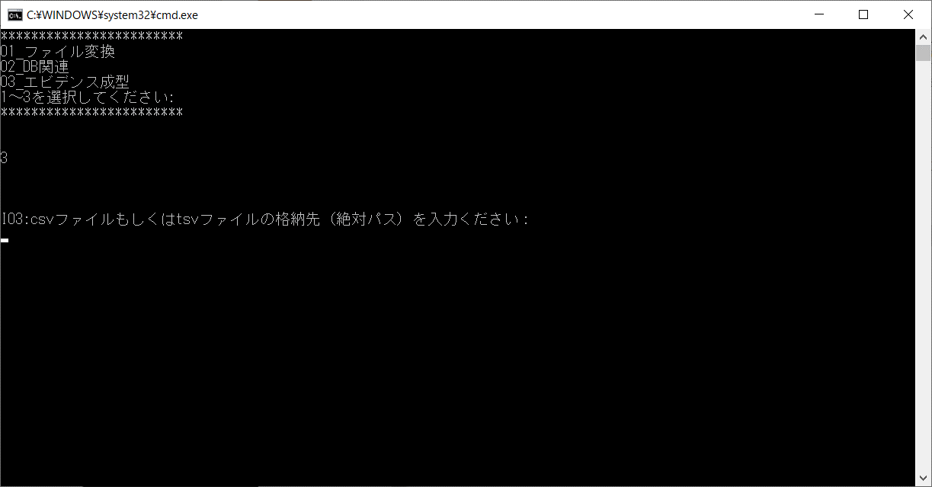

「C:\wiss1workspeas\W01Tool\TEST004.tsv」を入力



「EXCELファイルへのエビデンス成型が完了しました。」というメッセージが表示され、処理が正常終了し、メニューに戻った

アウトプットファイル


エビデンス（EXCELファイル）が作成されている

Excelファイルの内容
※「004_アウトプット」シート参照

004_アウトプット
ヘッダ部のセル背景のみ塗りつぶしされている。
コードID | 会社コード | 部署コード | 部署コード名 | 論理削除フラグ | 登録者 | 登録日時 | 更新者 | 更新日時
cd_id | company_cd | division_cd | division_nm | delete_flg | create_user | update_user | create_date | update_date
0002 | 0001 | 0001 | 経営管理本部／総務部 | 0 | 0034 | 0034 | 2020-10-21 15:05:07.156593 | 2020-10-21 15:05:07.156593
0002 | 0001 | 0002 | 経営管理本部／経理部 | 0 | 0034 | 0034 | 2020-10-21 15:05:07.156593 | 2020-10-21 15:05:07.156593
0002 | 0001 | 0003 | 経営管理本部／庶務部 | 0 | 0034 | 0034 | 2020-10-21 15:05:07.156593 | 2020-10-21 15:05:07.156593
0002 | 0001 | 0004 | 営業本部／営業事業部 | 0 | 0034 | 0034 | 2020-10-21 15:05:07.156593 | 2020-10-21 15:05:07.156593
0002 | 0001 | 0005 | 営業本部／海外事業部 | 0 | 0034 | 0034 | 2020-10-21 15:05:07.156593 | 2020-10-21 15:05:07.156593
0002 | 0001 | 0006 | 営業本部／検証事業部 | 0 | 0034 | 0034 | 2020-10-21 15:05:07.156593 | 2020-10-21 15:05:07.156593
0002 | 0001 | 0007 | ソフトウェア技術本部／SIソリューション事業部 | 0 | 0034 | 0034 | 2020-10-21 15:05:07.156593 | 2020-10-21 15:05:07.156593
0002 | 0001 | 0008 | ソフトウェア技術本部／先端テクノロジー事業部 | 0 | 0034 | 0034 | 2020-10-21 15:05:07.156593 | 2020-10-21 15:05:07.156593
0002 | 0001 | 0009 | ソフトウェア技術本部／インフラ事業部 | 0 | 0034 | 0034 | 2020-10-21 15:05:07.156593 | 2020-10-21 15:05:07.156593
0002 | 0001 | 0010 | SE部／ソリューション部 | 0 | 0034 | 0034 | 2020-10-21 15:05:07.156593 | 2020-10-21 15:05:07.156593

罫線が格子になっている
文字化けしていない

005
【項番005:確認内容】
 | ・異常終了すること | ⇒NG | 処理が正常終了している
 | ・「EXCELファイルへのエビデンス成型に失敗しました。」というエラーメッセージが表示されること | ⇒NG | 「EXCELファイルへのエビデンス成型が完了しました。」というメッセージが表示されている
 | ・メニューに戻ること | ⇒OK
 | ・エビデンス（Excelファイル）が作成されていないこと | ⇒NG | エビデンス（EXCELファイル）が作成されている

インプットファイル
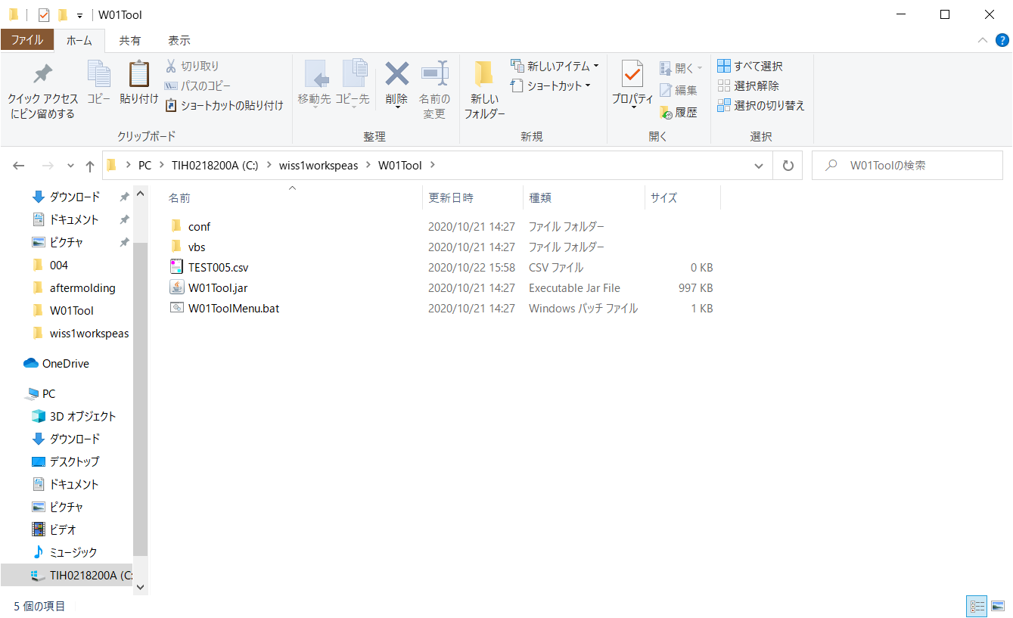

空ファイル



実行する処理「3」を選択



「C:\wiss1workspeas\W01Tool\TEST005.csv」を入力



「EXCELファイルへのエビデンス成型が完了しました。」というメッセージが表示され、処理が正常終了し、メニューに戻った

アウトプットファイル
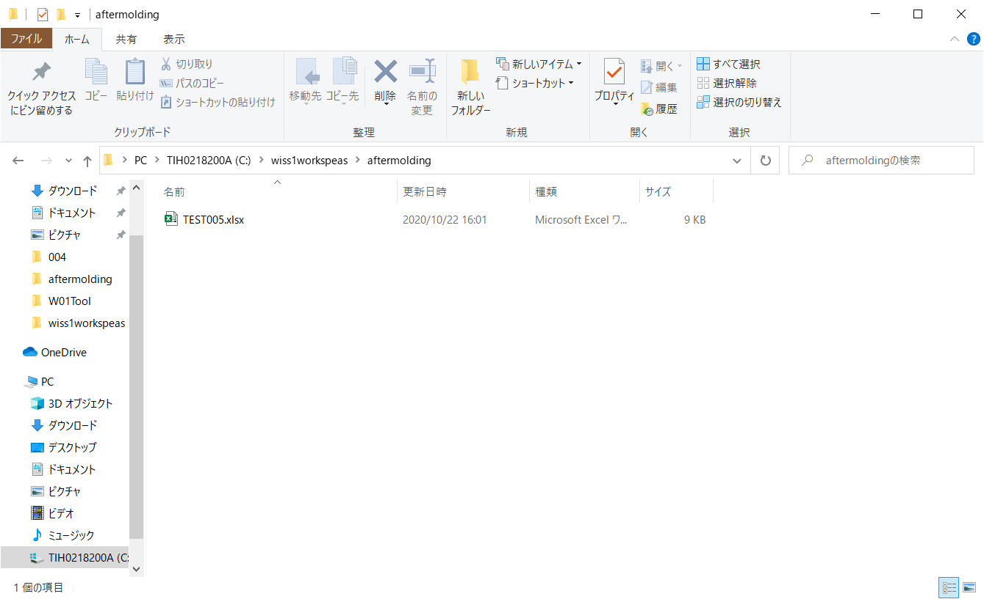

エビデンス（EXCELファイル）が作成されている

⇒005
修正後、再試験
【項番005:確認内容】
 | ・異常終了すること | ⇒OK
 | ・「EXCELファイルへのエビデンス成型に失敗しました。」というエラーメッセージが表示されること | ⇒OK
 | ・メニューに戻ること | ⇒OK
 | ・エビデンス（Excelファイル）が作成されていないこと | ⇒OK

インプットファイル
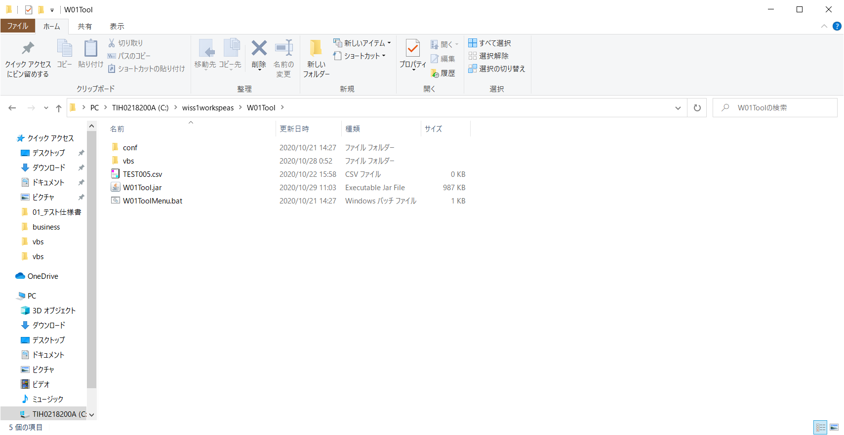

空ファイル



実行する処理「3」を選択



「C:\wiss1workspeas\W01Tool\TEST005.csv」を入力



「EXCELファイルへのエビデンス成型に失敗しました。」というメッセージが表示され、処理が異常終了し、メニューに戻った

アウトプットファイル
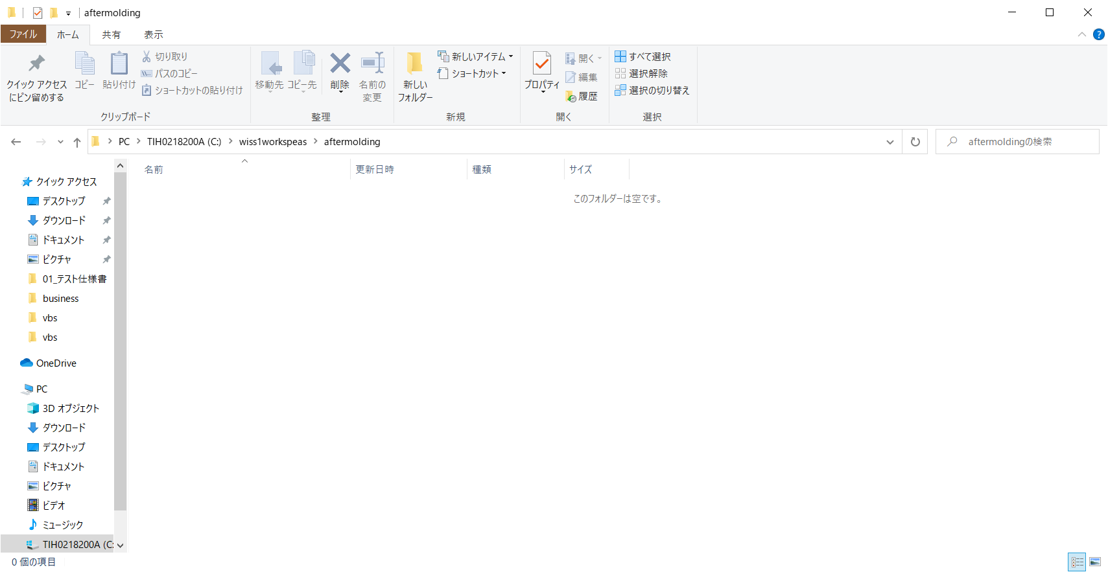

エビデンス（EXCELファイル）が作成されていない

006
【項番006:確認内容】
 | ・異常終了すること | ⇒OK
 | ・「ファイルが存在しません」というエラーメッセージが表示されること | ⇒OK
 | ・メニューに戻ること | ⇒OK
 | ・エビデンス（Excelファイル）が作成されていないこと | ⇒OK

インプットファイル
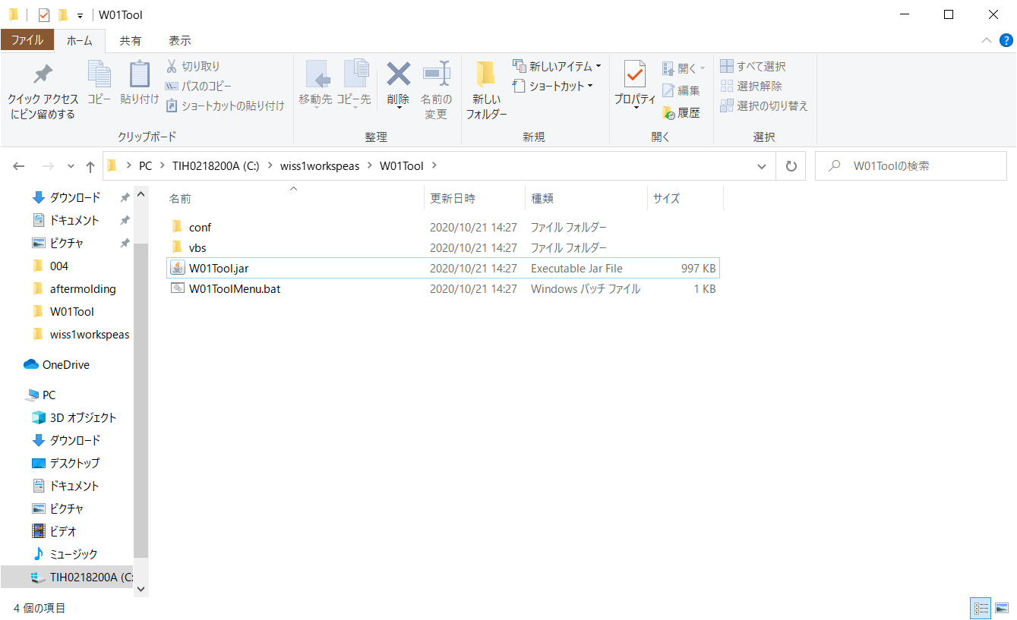

インプットファイルが存在しない



実行する処理「3」を選択



「C:\wiss1workspeas\W01Tool\TEST006.csv」を入力

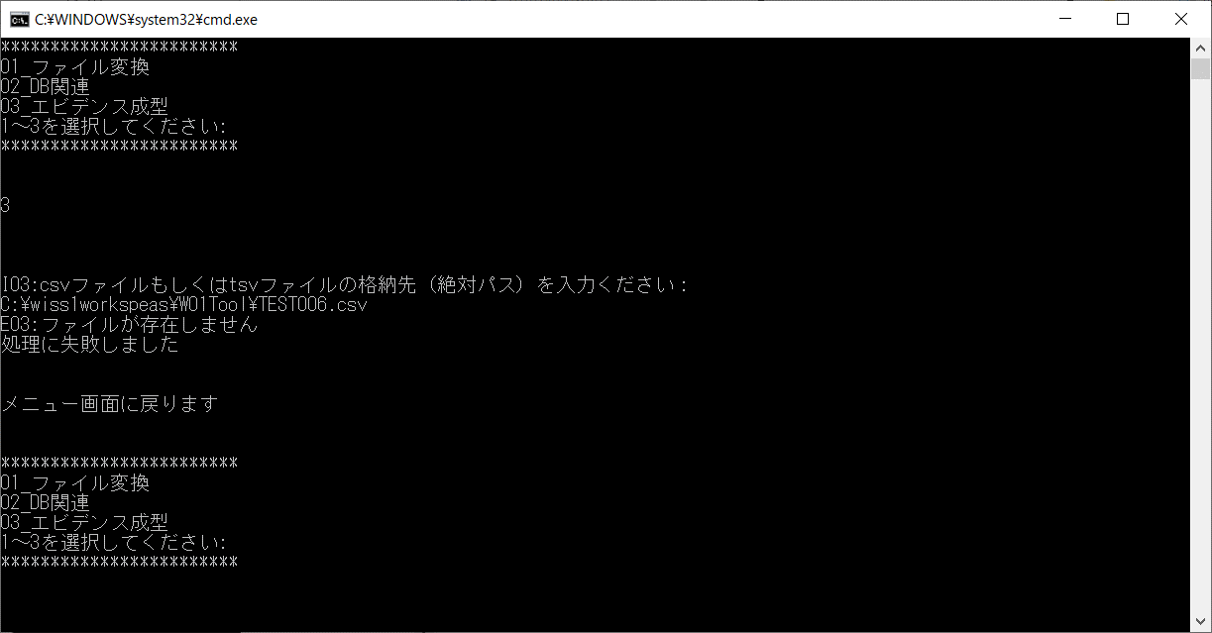

「ファイルが存在しません」というエラーメッセージが表示され、処理が異常終了し、メニューに戻った

アウトプットファイル
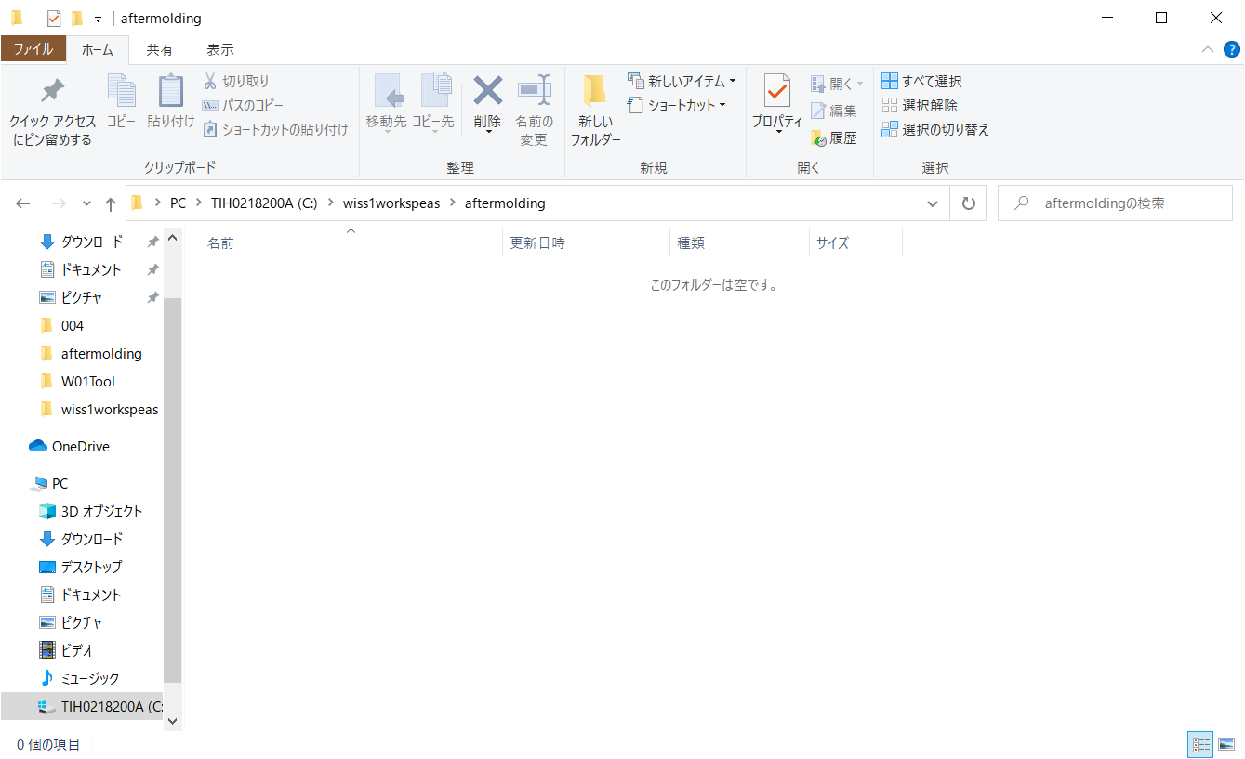

エビデンス（EXCELファイル）が作成されていない

007
【項番007:確認内容】
 | ・異常終了すること | ⇒NG | 処理が正常終了している
 | ・「EXCELファイルへのエビデンス成型に失敗しました。」というエラーメッセージが表示されること | ⇒NG | 「EXCELファイルへのエビデンス成型が完了しました。」というメッセージが表示される
 | ・メニューに戻ること | ⇒OK
 | ・エビデンス（Excelファイル）が作成されていないこと | ⇒OK

インプットファイル
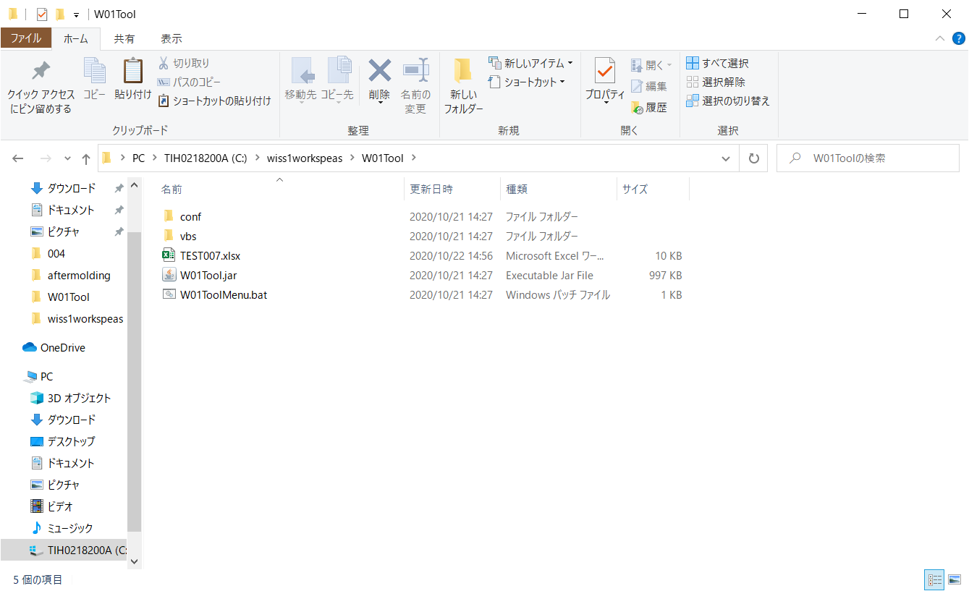

インプットファイル（CSVファイルもしくはTSVファイル以外）が存在している



実行する処理「3」を選択



「C:\wiss1workspeas\W01Tool\TEST007.xlsx」を入力



「EXCELファイルへのエビデンス成型が完了しました。」というメッセージが表示され、処理が正常終了し、メニューに戻った

アウトプットファイル

エビデンス（EXCELファイル）が作成されていない

⇒007
修正後、再試験
【項番007:確認内容】
 | ・異常終了すること | ⇒OK
 | ・「EXCELファイルへのエビデンス成型に失敗しました。」というエラーメッセージが表示されること | ⇒OK
 | ・メニューに戻ること | ⇒OK
 | ・エビデンス（Excelファイル）が作成されていないこと | ⇒OK

インプットファイル
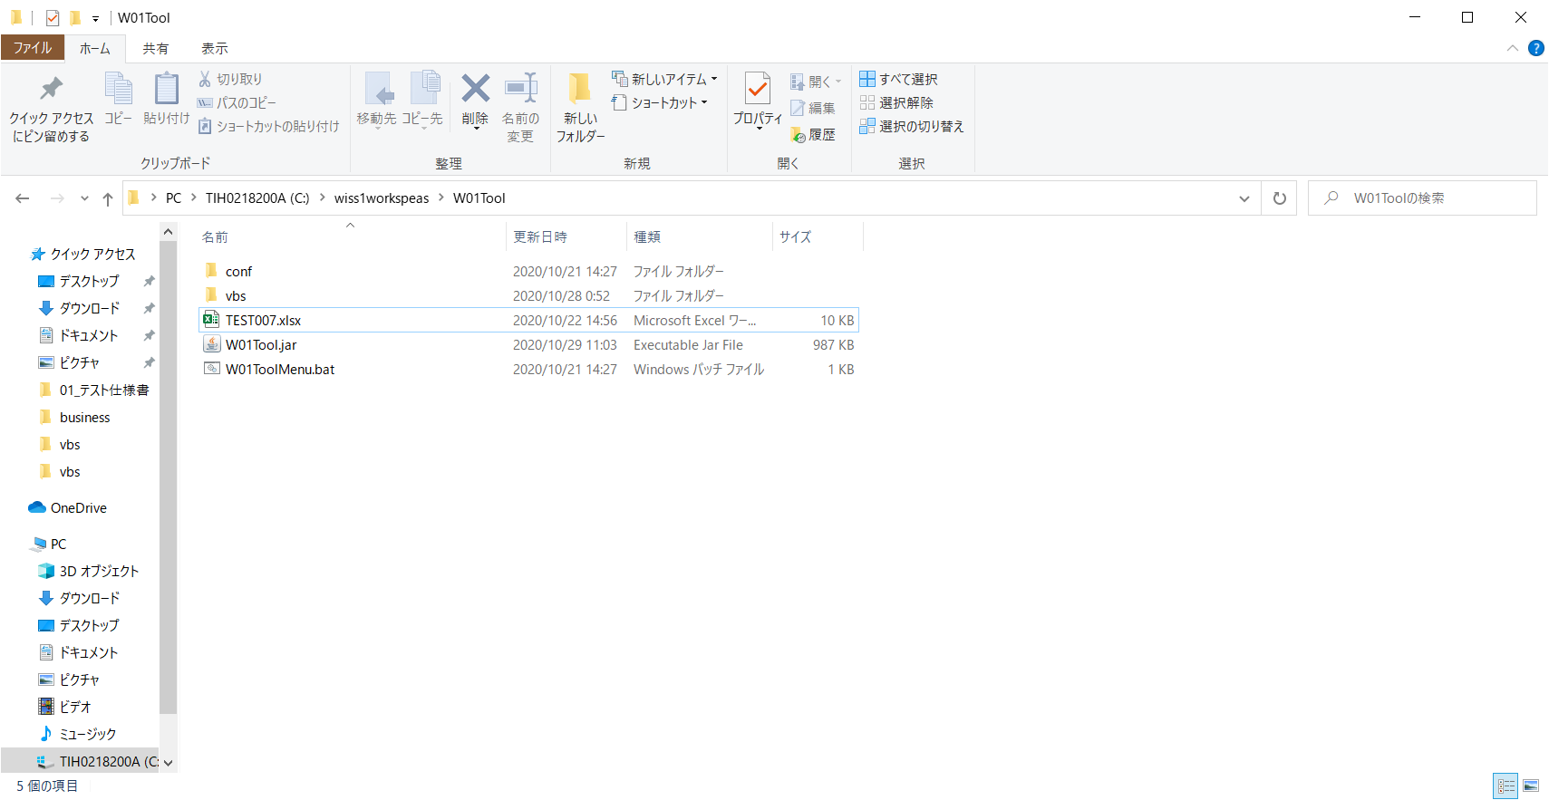

インプットファイル（CSVファイルもしくはTSVファイル以外）が存在している

実行する処理「3」を選択

「C:\wiss1workspeas\W01Tool\TEST007.xlsx」を入力



「EXCELファイルへのエビデンス成型に失敗しました。」というメッセージが表示され、処理が異常終了し、メニューに戻った

アウトプットファイル

エビデンス（EXCELファイル）が作成されていない

008
【項番008:確認内容】
 | ・異常終了すること | ⇒NG | 処理が正常終了している
 | ・「EXCELファイルへのエビデンス成型に失敗しました。」というエラーメッセージが表示されること。 | ⇒NG | 「EXCELファイルへのエビデンス成型が完了しました。」というメッセージが表示される
 | ・メニューに戻ること | ⇒OK
 | ・出力ファイルが上書き保存されないこと。 | ⇒NG | 出力ファイルが上書き保存されている

インプットファイル



アウトプットファイルが存在している



実行する処理「3」を選択



「C:\wiss1workspeas\W01Tool\TEST008.csv」を入力



「EXCELファイルへのエビデンス成型が完了しました。」というメッセージが表示され、処理が正常終了し、メニューに戻った

アウトプットファイル


エビデンス（EXCELファイル）が上書きされている

⇒008
修正後、再試験
【項番008:確認内容】
 | ・異常終了すること | ⇒OK
 | ・「EXCELファイルへのエビデンス成型に失敗しました。」というエラーメッセージが表示されること。 | ⇒OK
 | ・メニューに戻ること | ⇒OK
 | ・出力ファイルが上書き保存されないこと。 | ⇒OK

インプットファイル


アウトプットファイルが存在している

実行する処理「3」を選択

「C:\wiss1workspeas\W01Tool\TEST008.csv」を入力



「EXCELファイルへのエビデンス成型に失敗しました。」というメッセージが表示され、処理が異常終了し、メニューに戻った

アウトプットファイル
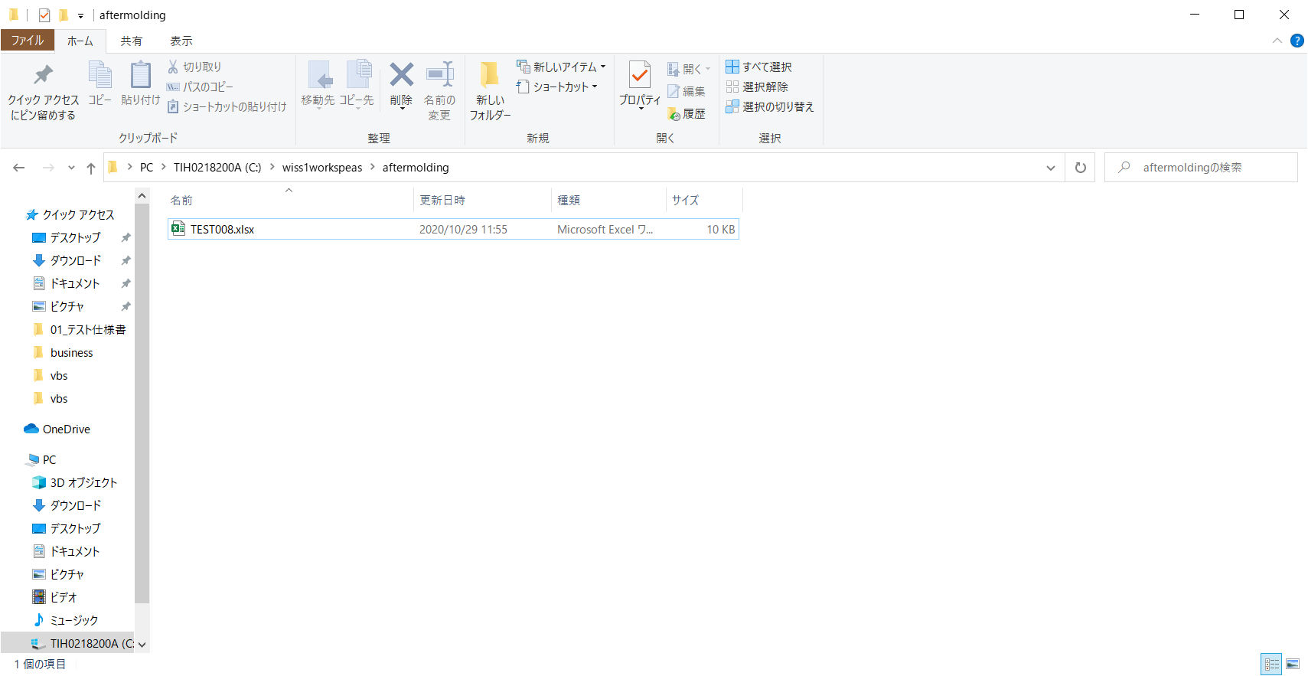

エビデンス（EXCELファイル）が上書きされていない。

009
【項番009:確認内容】
 | ・異常終了すること | ⇒NG | 処理が正常終了している
 | ・「EXCELファイルへのエビデンス成型に失敗しました。」というエラーメッセージが表示されること | ⇒NG | 「EXCELファイルへのエビデンス成型が完了しました。」というメッセージが表示される
 | ・メニューに戻ること | ⇒OK
 | ・エビデンス（Excelファイル）が作成されていないこと | ⇒NG | エビデンス（Excelファイル）が作成されている

インプットファイル


CSVファイルの内容
コードID 会社コード 部署コード 部署コード名 論理削除フラグ 登録者 登録日時 更新者 更新日時
cd_id company_cd division_cd division_nm delete_flg create_user update_user create_date update_date
0002 0001 0001 経営管理本部／総務部 0 0034 0034 2020-10-21 15:05:07.156593 2020-10-21 15:05:07.156593
0002 0001 0002 経営管理本部／経理部 0 0034 0034 2020-10-21 15:05:07.156593 2020-10-21 15:05:07.156593
0002 0001 0003 経営管理本部／庶務部 0 0034 0034 2020-10-21 15:05:07.156593 2020-10-21 15:05:07.156593
0002 0001 0004 営業本部／営業事業部 0 0034 0034 2020-10-21 15:05:07.156593 2020-10-21 15:05:07.156593
0002 0001 0005 営業本部／海外事業部 0 0034 0034 2020-10-21 15:05:07.156593 2020-10-21 15:05:07.156593
0002 0001 0006 営業本部／検証事業部 0 0034 0034 2020-10-21 15:05:07.156593 2020-10-21 15:05:07.156593
0002 0001 0007 ソフトウェア技術本部／SIソリューション事業部 0 0034 0034 2020-10-21 15:05:07.156593 2020-10-21 15:05:07.156593
0002 0001 0008 ソフトウェア技術本部／先端テクノロジー事業部 0 0034 0034 2020-10-21 15:05:07.156593 2020-10-21 15:05:07.156593
0002 0001 0009 ソフトウェア技術本部／インフラ事業部 0 0034 0034 2020-10-21 15:05:07.156593 2020-10-21 15:05:07.156593
0002 0001 0010 SE部／ソリューション部 0 0034 0034 2020-10-21 15:05:07.156593 2020-10-21 15:05:07.156593

実行する処理「3」を選択



「C:\wiss1workspeas\W01Tool\TEST009.csv」を入力



「EXCELファイルへのエビデンス成型が完了しました。」というメッセージが表示され、処理が正常終了し、メニューに戻った

アウトプットファイル


エビデンス（EXCELファイル）が作成されている

⇒009
修正後、再試験
【項番009:確認内容】
 | ・異常終了すること | ⇒OK
 | ・「EXCELファイルへのエビデンス成型に失敗しました。」というエラーメッセージが表示されること | ⇒OK
 | ・メニューに戻ること | ⇒OK
 | ・エビデンス（Excelファイル）が作成されていないこと | ⇒OK

インプットファイル


CSVファイルの内容
コードID 会社コード 部署コード 部署コード名 論理削除フラグ 登録者 登録日時 更新者 更新日時
cd_id company_cd division_cd division_nm delete_flg create_user update_user create_date update_date
0002 0001 0001 経営管理本部／総務部 0 0034 0034 2020-10-21 15:05:07.156593 2020-10-21 15:05:07.156593
0002 0001 0002 経営管理本部／経理部 0 0034 0034 2020-10-21 15:05:07.156593 2020-10-21 15:05:07.156593
0002 0001 0003 経営管理本部／庶務部 0 0034 0034 2020-10-21 15:05:07.156593 2020-10-21 15:05:07.156593
0002 0001 0004 営業本部／営業事業部 0 0034 0034 2020-10-21 15:05:07.156593 2020-10-21 15:05:07.156593
0002 0001 0005 営業本部／海外事業部 0 0034 0034 2020-10-21 15:05:07.156593 2020-10-21 15:05:07.156593
0002 0001 0006 営業本部／検証事業部 0 0034 0034 2020-10-21 15:05:07.156593 2020-10-21 15:05:07.156593
0002 0001 0007 ソフトウェア技術本部／SIソリューション事業部 0 0034 0034 2020-10-21 15:05:07.156593 2020-10-21 15:05:07.156593
0002 0001 0008 ソフトウェア技術本部／先端テクノロジー事業部 0 0034 0034 2020-10-21 15:05:07.156593 2020-10-21 15:05:07.156593
0002 0001 0009 ソフトウェア技術本部／インフラ事業部 0 0034 0034 2020-10-21 15:05:07.156593 2020-10-21 15:05:07.156593
0002 0001 0010 SE部／ソリューション部 0 0034 0034 2020-10-21 15:05:07.156593 2020-10-21 15:05:07.156593

実行する処理「3」を選択

「C:\wiss1workspeas\W01Tool\TEST009.csv」を入力



「EXCELファイルへのエビデンス成型に失敗しました。」というメッセージが表示され、処理が異常終了し、メニューに戻った

アウトプットファイル

エビデンス（EXCELファイル）が作成されていない。

010
【項番010:確認内容】
 | ・異常終了すること | ⇒NG | 処理が正常終了している
 | ・「EXCELファイルへのエビデンス成型に失敗しました。」というエラーメッセージが表示されること | ⇒NG | 「EXCELファイルへのエビデンス成型が完了しました。」というメッセージが表示される
 | ・メニューに戻ること | ⇒OK
 | ・エビデンス（Excelファイル）が作成されていないこと | ⇒NG | エビデンス（Excelファイル）が作成されている

インプットファイル


TSVファイルの内容
コードID,会社コード,部署コード,部署コード名,論理削除フラグ,登録者,登録日時,更新者,更新日時
cd_id,company_cd,division_cd,division_nm,delete_flg,create_user,update_user,create_date,update_date
0002,0001,0001,経営管理本部／総務部,0,0034,0034,2020-10-21 15:05:07.156593,2020-10-21 15:05:07.156593
0002,0001,0002,経営管理本部／経理部,0,0034,0034,2020-10-21 15:05:07.156593,2020-10-21 15:05:07.156593
0002,0001,0003,経営管理本部／庶務部,0,0034,0034,2020-10-21 15:05:07.156593,2020-10-21 15:05:07.156593
0002,0001,0004,営業本部／営業事業部,0,0034,0034,2020-10-21 15:05:07.156593,2020-10-21 15:05:07.156593
0002,0001,0005,営業本部／海外事業部,0,0034,0034,2020-10-21 15:05:07.156593,2020-10-21 15:05:07.156593
0002,0001,0006,営業本部／検証事業部,0,0034,0034,2020-10-21 15:05:07.156593,2020-10-21 15:05:07.156593
0002,0001,0007,ソフトウェア技術本部／SIソリューション事業部,0,0034,0034,2020-10-21 15:05:07.156593,2020-10-21 15:05:07.156593
0002,0001,0008,ソフトウェア技術本部／先端テクノロジー事業部,0,0034,0034,2020-10-21 15:05:07.156593,2020-10-21 15:05:07.156593
0002,0001,0009,ソフトウェア技術本部／インフラ事業部,0,0034,0034,2020-10-21 15:05:07.156593,2020-10-21 15:05:07.156593
0002,0001,0010,SE部／ソリューション部,0,0034,0034,2020-10-21 15:05:07.156593,2020-10-21 15:05:07.156593



実行する処理「3」を選択



「C:\wiss1workspeas\W01Tool\TEST010.tsv」を入力



「EXCELファイルへのエビデンス成型が完了しました。」というメッセージが表示され、処理が正常終了し、メニューに戻った

アウトプットファイル


エビデンス（EXCELファイル）が作成されている

⇒010
修正後、再試験
【項番010:確認内容】
 | ・異常終了すること | ⇒OK
 | ・「EXCELファイルへのエビデンス成型に失敗しました。」というエラーメッセージが表示されること | ⇒OK
 | ・メニューに戻ること | ⇒OK
 | ・エビデンス（Excelファイル）が作成されていないこと | ⇒OK

インプットファイル
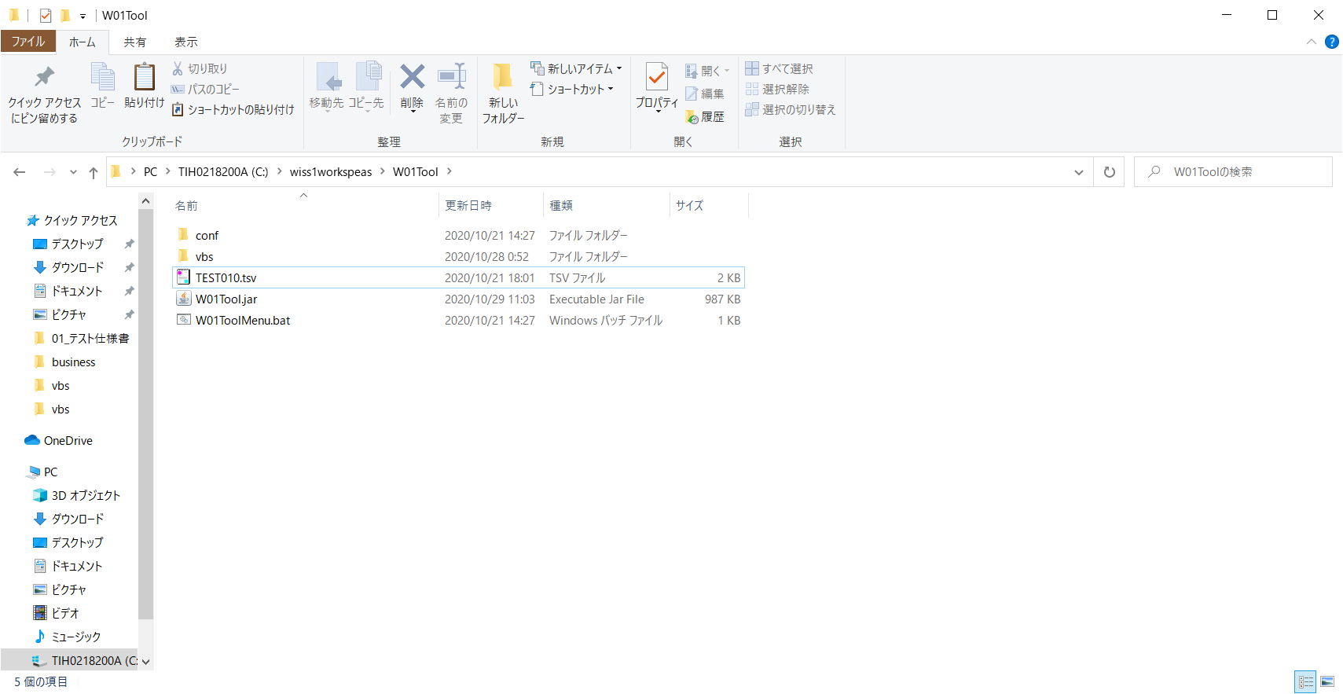

TSVファイルの内容
コードID,会社コード,部署コード,部署コード名,論理削除フラグ,登録者,登録日時,更新者,更新日時
cd_id,company_cd,division_cd,division_nm,delete_flg,create_user,update_user,create_date,update_date
0002,0001,0001,経営管理本部／総務部,0,0034,0034,2020-10-21 15:05:07.156593,2020-10-21 15:05:07.156593
0002,0001,0002,経営管理本部／経理部,0,0034,0034,2020-10-21 15:05:07.156593,2020-10-21 15:05:07.156593
0002,0001,0003,経営管理本部／庶務部,0,0034,0034,2020-10-21 15:05:07.156593,2020-10-21 15:05:07.156593
0002,0001,0004,営業本部／営業事業部,0,0034,0034,2020-10-21 15:05:07.156593,2020-10-21 15:05:07.156593
0002,0001,0005,営業本部／海外事業部,0,0034,0034,2020-10-21 15:05:07.156593,2020-10-21 15:05:07.156593
0002,0001,0006,営業本部／検証事業部,0,0034,0034,2020-10-21 15:05:07.156593,2020-10-21 15:05:07.156593
0002,0001,0007,ソフトウェア技術本部／SIソリューション事業部,0,0034,0034,2020-10-21 15:05:07.156593,2020-10-21 15:05:07.156593
0002,0001,0008,ソフトウェア技術本部／先端テクノロジー事業部,0,0034,0034,2020-10-21 15:05:07.156593,2020-10-21 15:05:07.156593
0002,0001,0009,ソフトウェア技術本部／インフラ事業部,0,0034,0034,2020-10-21 15:05:07.156593,2020-10-21 15:05:07.156593
0002,0001,0010,SE部／ソリューション部,0,0034,0034,2020-10-21 15:05:07.156593,2020-10-21 15:05:07.156593

実行する処理「3」を選択

「C:\wiss1workspeas\W01Tool\TEST010.tsv」を入力



「EXCELファイルへのエビデンス成型に失敗しました。」というメッセージが表示され、処理が異常終了し、メニューに戻った

アウトプットファイル

エビデンス（EXCELファイル）が作成されていない

